Dane
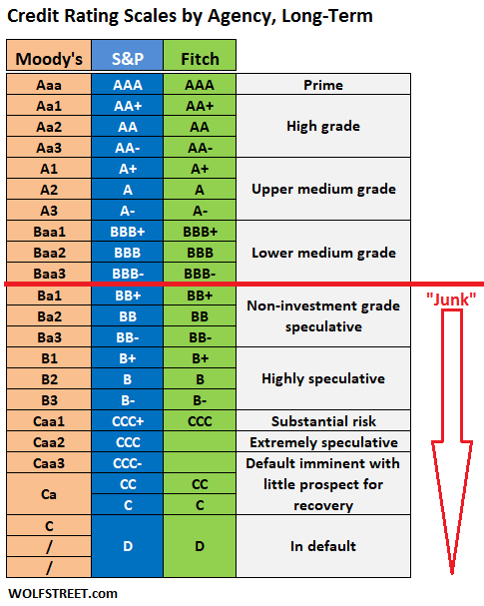
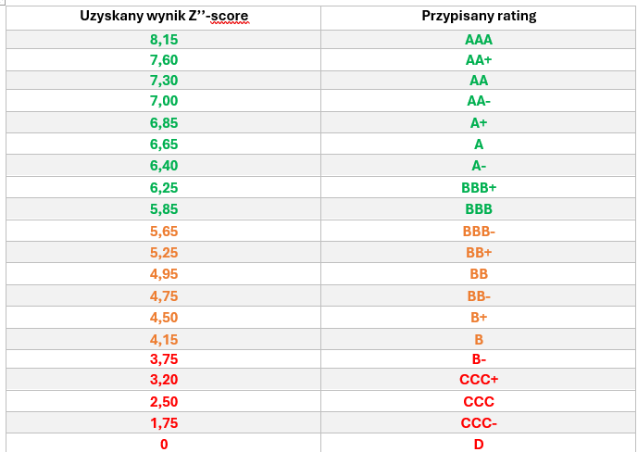
Pozycja / Wartość w tys. zł | ALE | BDX | CDR | CPS | DNP | JSW | KGH | KRU | KTY | LPP | OPL | PCO | PGE | PKN | PZU
Aktywa ogółem | 19,517,291 | 7,511,667 | 2,755,416 | 37,178,300 | 11,547,302 | 23,483,600 | 51,797,000 | 11,648,879 | 4,343,223 | 16,771,000 | 26,598,000 | 17,106,729 | 104,469,000 | 262,742,000 | 493,705,000
Aktywa obrotowe | 5,252,693 | 5,513,457 | 1,266,858 | 8,750,200 | 3,362,637 | 4,350,800 | 12,253,000 | 11,420,654 | 1,773,618 | 7,420,000 | 3,791,000 | 7,422,788 | 21,505,000 | 68,644,000 | 477,291,000
Zobowiązania ogółem | 9,430,140 | 6,390,740 | 184,500 | 20,276,600 | 4,877,061 | 12,835,400 | 22,403,000 | 7,120,222 | 2,493,222 | 11,889,000 | 12,957,000 | 14,918,329 | 54,107,000 | 109,480,000 | 431,554,000
Zobowiązania długoterminowe | 6,819,696 | 1,015,167 | 23,065 | 14,747,800 | 829,949 | 4,115,900 | 11,358,000 | 6,352,006 | 1,126,208 | 3,904,000 | 8,101,000 | 7,127,975 | 24,210,000 | 49,208,000 | 0
Zobowiązania krótkoterminowe | 2,610,444 | 5,375,573 | 161,435 | 5,528,800 | 4,047,112 | 8,719,500 | 11,045,000 | 768,216 | 1,367,014 | 7,985,000 | 4,856,000 | 7,790,354 | 29,897,000 | 60,272,000 | 431,554,000
Kapitał obrotowy | 2,642,249 | 137,884 | 1,105,423 | 3,221,400 | -684,475 | -4,368,700 | 1,208,000 | 10,652,438 | 406,604 | -565,000 | -1,065,000 | -367,566 | -8,392,000 | 8,372,000 | 45,737,000
Kapitał własny | 10,087,151 | 1,065,132 | 2,570,916 | 16,039,600 | 6,653,156 | 10,192,100 | 29,328,000 | 4,528,986 | 1,849,079 | 4,881,000 | 13,639,000 | 2,188,400 | 49,312,000 | 152,214,000 | 30,328,000
Kapitał podstawowy | 10,569 | 145,848 | 99,911 | 25,600 | 9,804 | 1,251,900 | 2,000,000 | 19,382 | 68,235 | 3,700 | 3,937,000 | 24,648 | 19,184,000 | 1,974,000 | 86,000
Kapitał zapasowy | 8,308,421 | 80,199 | 2,069,034 | 7,174,000 | 6,058,912 | 905,000 | 0 | 374,097 | 90,446 | 2,967,000 | 832,000 | 56 | 22,252,000 | 46,405,000 | 21,974,000
Udziały własne | -107,980 | 0 | 0 | -2,854,700 | 0 | 0 | 0 | 0 | 0 | 0 | 0 | 0 | 0 | 0 | 0
Zysk zatrzymany | 1,660,181 | 839,085 | 401,971 | 5,985,300 | 584,440 | 8,035,200 | 27,328,000 | 4,135,507 | 1,690,398 | 1,910,300 | 8,870,000 | 2,163,696 | 7,876,000 | 103,835,000 | 8,268,000
Przychody ze sprzedaży | 10,821,231 | 9,318,011 | 1,114,882 | 14,120,300 | 28,219,587 | 12,205,400 | 33,958,000 | 2,907,553 | 5,090,849 | 19,363,900 | 12,732,000 | 26,388,136 | 71,745,000 | 296,947,000 | 64,901,000
Zysk operacyjny | 1,787,057 | 807,669 | 408,762 | 1,590,400 | 1,846,641 | -6,942,900 | -3,004,000 | 1,412,434 | 701,159 | 2,396,200 | 1,419,000 | -1,904,786 | -4,030,000 | 15,665,000 | 23,106,000
Wskaźnik Z-score | 1.78 | 1.87 | 9.94 | 1.32 | 3.79 | 0.28 | 2.02 | 2.63 | 2.81 | 1.99 | 1.71 | 1.41 | 1.12 | 2.75 | 0.46
Rating Z-score | Zagrożenie | Niepewnie | Bezpiecznie | Zagrożenie | Bezpiecznie | Zagrożenie | Niepewnie | Niepewnie | Niepewnie | Niepewnie | Zagrożenie | Zagrożenie | Zagrożenie | Niepewnie | Zagrożenie
Wskaźnik Z''-score | 6.15 | 4.63 | 21.99 | 5.46 | 5.53 | 1.99 | 6.11 | 11.89 | 7.00 | 4.79 | 5.54 | 2.93 | 3.67 | 6.61 | 4.30
Rating Z''-score | BBB | B+ | AAA | BB+ | BBB- | CCC- | BBB | AAA | AA- | BB- | BB+ | CCC | CCC+ | A- | B

Pozycja / Wartość w tys. zł | ALR | MBK | PEO | PKO | SPL |  | BANK |  | INTERPRETACJA
Aktywa ogółem | 93,293,487 | 245,957,363 | 334,242,000 | 525,225,000 | 304,373,920 |  | Alior Bank |  | Niska jakość kredytowa
Aktywa finansowe przeznaczone do obrotu | 23,602,885 | 1,840,714 | 4,222,000 | 1,999,000 | 9,347,575 |  | mBank |  | Dobra jakość kredytowa
Zobowiązania ogółem | 82,086,768 | 228,190,369 | 302,328,000 | 472,855,000 | 269,932,734 |  | Bank Pekao |  | Dobra jakość kredytowa
Kapitał własny | 11,206,719 | 17,766,994 | 31,914,000 | 52,370,000 | 34,441,186 |  | PKO Bank Polski |  | Wysoka jakość kredytowa
Zysk zatrzymany | 53,168 | 10,654,234 | 7,908,000 | 11,324,000 | 2,086,694 |  | Santander Bank Polska |  | Wysoka jakość kredytowa
Wynik operacyjny | 3,197,877 | 2,973,725 | 8,116,000 | 12,605,000 | 68,898,408
Wskaźnik Z''-score | 5.29 | 3.60 | 3.68 | 3.62 | 5.13 |  | BANK |  | ADNOTACJA
Rating Z''-score | BB+ | CCC+ | CCC+ | CCC+ | BB |  | PKO Bank Polski |  | Sugerowano się ratingiem Moody's, brak danych od Fitch
Rating Fitch | BB+ | BBB- | BBB | A | A-

Wykresy
Wskaźnik Z''-score spółek z indeksu WIG20 w 2024 roku
Spółka | Z''-score
CD Projekt | 21.99
KRUK | 11.89
Grupa Kęty | 7.00
PKN Orlen | 6.61
Allegro | 6.15
KGHM Polska Miedź | 6.11
Orange Polska | 5.54
Dino Polska | 5.53
Cyfrowy Polsat | 5.46
Alior Bank | 5.29
Santander Bank Polska | 5.13
LPP | 4.79
Budimex | 4.63
PZU | 4.30
Bank Pekao | 3.68
PGE | 3.67
PKO Bank Polski | 3.62
mBank | 3.60
Pepco Polska | 2.93
JSW | 1.99
Skorygowany wskaźnik Z''-score spółek z indeksu WIG20 w 2024 roku
Spółka | Rating | Ekwiwalent | TABELA POMOCNICZA
CD Projekt | AAA | 20 | AAA | 20
KRUK | AAA | 20 | AA+ | 19
Grupa Kęty | AA- | 17 | AA | 18
PKO Bank Polski | A | 15 | AA- | 17
PKN Orlen | A- | 14 | A+ | 16
Santander Bank Polska | A- | 14 | A | 15
Allegro | BBB | 12 | A- | 14
KGHM Polska Miedź | BBB | 12 | BBB+ | 13
Bank Pekao | BBB | 12 | BBB | 12
Dino Polska | BBB- | 11 | BBB- | 11
mBank | BBB- | 11 | BB+ | 10
Orange Polska | BB+ | 10 | BB | 9
Cyfrowy Polsat | BB+ | 10 | BB- | 8
Alior Bank | BB+ | 10 | B+ | 7
LPP | BB- | 8 | B | 6
Budimex | B+ | 7 | B- | 5
PZU | B | 6 | CCC+ | 4
PGE | CCC+ | 4 | CCC | 3
Pepco Polska | CCC | 3 | CCC- | 2
JSW | CCC- | 2 | D | 1

